Solicitud gráfica
 | Área: | Matemáticas |  |  | Fecha:
 | Grado: | 8 |  |  | 2016-02-13
 | Título del tema: | Las funciones |  |  | ¿Cuaderno de estudio o recurso? | Recurso
 | Editor: |  |  |  | Motor del recurso | M5A

 | Código guión o recurso: | MA_08_07_CO_REC350 | ← Para determinar este código, visite la hoja de Ayuda
 |  |  |  |  | ESPECIFICACIÓN DE ARCHIVOS A ENTREGAR
Núm. | Archivo Shutterstock o ruta en web | Imagen para: | Tipo | Ubicación de la imagen en el recurso M5A | Nombre imagen SMALL | Tamaño imagen SMALL | Nombre imagen ZOOM | Tamaño imagen ZOOM | Descripción | Observaciones
IMG01 | ver observaciones | Recurso M5A | Ilustración | Contenido | MA_08_07_CO_REC350_IMG01n.png | 286 x 286 px | MA_08_07_CO_REC350_IMG01a.png | 500 x 500 px | Pregunta uno | 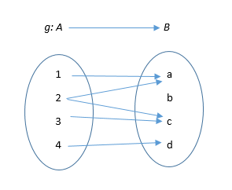
IMG02 | ver observaciones | Recurso M5A | Ilustración | Contenido | MA_08_07_CO_REC350_IMG02n.png | 286 x 286 px | MA_08_07_CO_REC350_IMG02a.png | 500 x 500 px | Pregunta dos, nombres de los ejes en mayúscula y cursiva. Para este caso utilicemos la fórmula: x^4-6x^2-x+1 (no es la misma de la gráfica pero se parece bastante) | 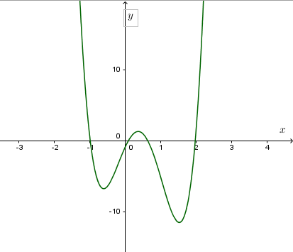
IMG03 | ver observaciones | Recurso M5A | Ilustración | Contenido | MA_08_07_CO_REC350_IMG03n.png | 286 x 286 px | MA_08_07_CO_REC350_IMG03a.png | 500 x 500 px | Pregunta tres, nombres de los ejes en mayúscula y cursiva, tener cuidado con los signos menos y con los puntos de corte. Fórmula es: y = 4 - 3x | 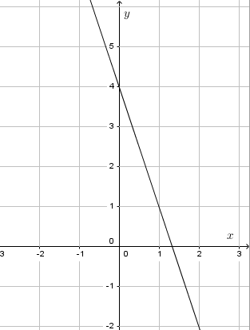
IMG04 | ver observaciones | Recurso M5A | Ilustración | Contenido | MA_08_07_CO_REC350_IMG04n.png | 286 x 286 px | MA_08_07_CO_REC350_IMG04a.png | 500 x 500 px | Pregunta cuatro, fórmula en archivo adjunto
IMG05 | ver observaciones | Recurso M5A | Ilustración | Contenido | MA_08_07_CO_REC350_IMG05n.png | 286 x 286 px | MA_08_07_CO_REC350_IMG05a.png | 500 x 500 px | Pregunta cinco, nombres de los ejes en mayúscula y cursiva, tener cuidad con los signos menos y con los puntos de corte. Fórmula es: y=-1/2x-2 | 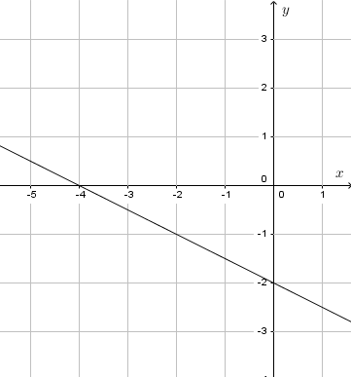
IMG06 | ver observaciones | Recurso M5A | Ilustración | Contenido | MA_08_07_CO_REC350_IMG06n.png | 286 x 286 px | MA_08_07_CO_REC350_IMG06a.png | 500 x 500 px | Pregunta seis, nombres de los ejes en cursiva y mayúscula, tener cuidado con los signos menos y puntos de corte, ecuación de la gráfica es: x(al cuadrado) - 2x + 2 = y | 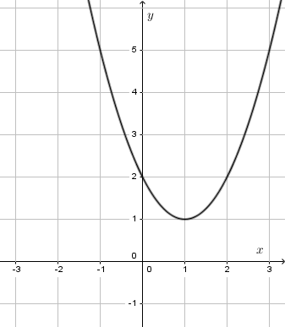
IMG07 | ver observaciones | Recurso M5A | Ilustración | Contenido | MA_08_07_CO_REC350_IMG07n.png | 286 x 286 px | MA_08_07_CO_REC350_IMG07a.png | 500 x 500 px | Pregunta siete, fórmula en archivo adjunto
IMG08 | ver observaciones | Recurso M5A | Ilustración | Contenido | MA_08_07_CO_REC350_IMG08n.png | 286 x 286 px | MA_08_07_CO_REC350_IMG08a.png | 500 x 500 px | Pregunta ocho, nombres de los ejes en mayúscula y cursiva, las otras rectas deben estar en colores y el nombre de ellas debe estar en minúscula y cursiva. Fórmulas son: y=2; y=3x; y=-0,73x+1,1 | 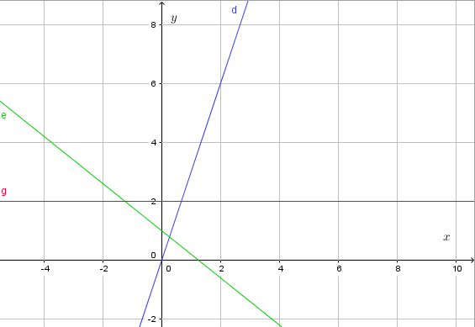
IMG09 | 275144099 | Recurso M5A | Fotografía | Contenido | MA_08_07_CO_REC350_IMG09n.png | 286 x 286 px | MA_08_07_CO_REC350_IMG09a.png | 500 x 500 px | Pregunta nueve | 
IMG10 | ver observaciones | Recurso M5A | Ilustración | Contenido | MA_08_07_CO_REC350_IMG10n.png | 286 x 286 px | MA_08_07_CO_REC350_IMG10a.png | 500 x 500 px | Pregunta diez, nombres de los ejes en mayúscula y cursiva, cuidado con el punto de corte y con los signos menos. Fórmula es: [(-4x+13)/3]=y | 